Planilha1
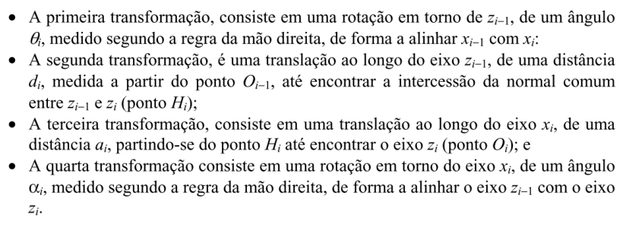
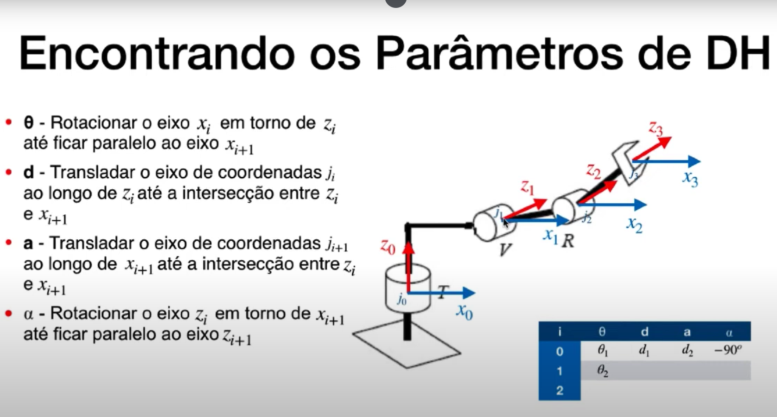
 | eixo Z |  | eixo X
i | θᵢ | dᵢ | aᵢ | α | Parâmetro | O que é? | Movimento associado
0 - 1 | θ1 | 330 | 88 | -90 | θ (theta) | Ângulo de rotação em torno do eixo Z | Junta rotacional (variável)
1-2 | θ2 - 90 | 0 | 310 | 180 | d | Deslocamento ao longo do eixo Z | Junta prismática (variável)
2-3 | θ3 | 0 | 40 | -90 | a | Distância ao longo do eixo X | Fixo
3-4 | θ4 | -305 | 0 | 90 | α (alfa) | Ângulo de torção em torno do eixo X | Fixo
4-5 | θ5 | 0 | 0 | -90
5-6 | θ6 | -80 | 0 | 0

